Nexans
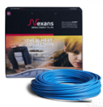
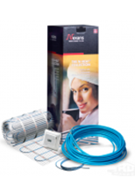
РОЗДРІБНИЙ ПРАЙС НА ЕЛЕКТРИЧНІ НАГРІВАЛЬНІ КАБЕЛІ

Секції та комплекти «Теплої підлоги» на основі двожильного екранованого нагрівального кабелю TXLP/2R з безмуфтовим з'єднанням та в алюмінієвій захисній оболонці(монтаж в стяжку)
Марка | Потужність, Вт | Довжина кабелю, м | Монтажна стрічка, м | Опір, ОМ | Площа обігріву, м² | ЦІНА роздрібна, грн з ПДВ
 |  |  |  |  |  | секція | Артикул (код) | комплект
TXLP/2R 200/17 | 200 | 11.7 | 5.0 | 264.5 | 1,2-1,5 | 5,010.00 | 000007078 | 5,181.00
TXLP/2R 300/17 | 300 | 17.6 | 5.0 | 176.3 | 1,8-2,2 | 5,655.00 | 000000713 | 5,823.00
TXLP/2R 400/17 | 400 | 23.5 | 5.0 | 132.3 | 2,4-2,9 | 6,192.00 | 000000714 | 6,360.00
TXLP/2R 500/17 | 500 | 29.4 | 5.0 | 105.8 | 2,9-3,7 | 6,642.00 | 000000715 | 6,828.00
TXLP/2R 600/17 | 600 | 35.2 | 10.0 | 88.2 | 3,5-4,4 | 7,389.00 | 000000716 | 7,695.00
TXLP/2R 700/17 | 700 | 41.0 | 10.0 | 75.6 | 4,1-5,1 | 8,367.00 | 000000717 | 8,673.00
TXLP/2R 840/17 | 840 | 49.7 | 10.0 | 63.0 | 5,0-6,2 | 9,348.00 | 000000718 | 9,639.00
TXLP/2R 1000/17 | 1000 | 59.0 | 10.0 | 52.9 | 5,8-7,3 | 10,482.00 | 000000719 | 10,776.00
TXLP/2R 1250/17 | 1250 | 72.4 | 15.0 | 42.3 | 7,2-9,1 | 13,272.00 | 000000720 | 13,704.00
TXLP/2R 1370/17 | 1370 | 80.8 | 15.0 | 38.6 | 8,1-10,1 | 14,691.00 | 000000721 | 15,120.00
TXLP/2R 1500/17 | 1500 | 86.4 | 20.0 | 35.3 | 8,8-11,0 | 16,167.00 | 000018553 | 16,725.00
TXLP/2R 1700/17 | 1700 | 100.0 | 20.0 | 31.1 | 10,0-12,5 | 17,973.00 | 000000722 | 18,534.00
TXLP/2R 2100/17 | 2100 | 123.7 | 25.0 | 25.2 | 12,4-15,5 | 19,893.00 | 000000723 | 20,583.00
TXLP/2R 2600/17 | 2600 | 154.5 | 30.0 | 20.3 | 15,5-19,3 | 22,461.00 | 000000724 | 23,280.00
TXLP/2R 3300/17 | 3300 | 192.0 | 35.0 | 16.0 | 19,4-24,3 | 25,560.00 | 000000712 | 26,553.00

Нагрівальні мати Millimat/150 на основі двожильного екранованого кабелю в алюмінієвій захисній оболонці, призначениі для монтажу в прошарок плиткового клею («Тепла підлога»)
Марка | Потужність, Вт | Ширина х довжина кабелю, м |  | Опір, ОМ | Площа обігріву, м² | ЦІНА роздрібна, грн з ПДВ
 |  |  |  |  |  | секція | Артикул (код) | комплект
MILLIMAT/150 150W 1.0 m 2 | 150 | 0,5x2,0 |  | 352.7 | 1.0 | 8,838.00 | 000000955 | 8,934.00
MILLIMAT/150 225W 1.5 m 2 | 225 | 0,5x3,0 |  | 235.1 | 1.5 | 9,858.00 | 000000956 | 9,948.00
MILLIMAT/150 300W 2,0 m 2 | 300 | 0,5x4,0 |  | 176.3 | 2.0 | 11,559.00 | 000000951 | 11,643.00
MILLIMAT/150 375W 2,5 m 2 | 375 | 0,5x5,0 |  | 141.1 | 2.5 | 13,209.00 | 000000957 | 13,296.00
MILLIMAT/150 450W 3,0 m 2 | 450 | 0,5x6,0 |  | 117.6 | 3.0 | 14,682.00 | 000000958 | 14,775.00
MILLIMAT/150 525W 3,5 m 2 | 525 | 0,5x7,0 |  | 100.8 | 3.5 | 16,179.00 | 000000959 | 16,272.00
MILLIMAT/150 600W 4,0 m 2 | 600 | 0,5x8,0 |  | 88.2 | 4.0 | 17,652.00 | 000000962 | 17,742.00
MILLIMAT/150 750W 5,0 m 2 | 750 | 0,5x10,0 |  | 70.5 | 5.0 | 20,205.00 | 000000948 | 20,295.00
MILLIMAT/150 900W 6,0 m 2 | 900 | 0,5x12,0 |  | 58.8 | 6.0 | 22,650.00 | 000000963 | 22,737.00
MILLIMAT/150 1050W 7,0 m 2 | 1050 | 0,5x14,0 |  | 50.4 | 7.0 | 25,137.00 | 000000949 | 25,230.00
MILLIMAT/150 1200W 8,0 m 2 | 1200 | 0,5x16,0 |  | 44.1 | 8.0 | 27,678.00 | 000000965 | 27,768.00
MILLIMAT/150 1500W 10,0 m 2 | 1500 | 0,5x20,0 |  | 35.3 | 10.0 | 32,643.00 | 000000950 | 32,736.00
MILLIMAT/150 1800W 12,0 m 2 | 1800 | 0,5x24,0 |  | 29.4 | 12.0 | 37,857.00 | 000000964 | 37,944.00

Секції на основі двожильного екранованого нагрівального кабелю TXLP/2R RED DEFROST SNOW з безмуфтовим з'єднанням та в алюмінієвій захисній оболонці,(для систем сніготанення)
Марка | Потужність, Вт | Довжина кабелю, м |  | Опір, Ом | Артикул (код) | ЦІНА роздрібна за секцію, грн з ПДВ
RED DEFROST SNOW 640/28) | 640 | 22.9 |  | 82.7 | 000000378 | 7,857.00
RED DEFROST SNOW 890/28) | 890 | 31.9 |  | 59.4 | 000000379 | 8,868.00
RED DEFROST SNOW 1270/28) | 1270 | 45.4 |  | 41.7 | 000000372 | 11,241.00
RED DEFROST SNOW 1550/28) | 1550 | 56.6 |  | 32.8 | 000023411 | 12,585.00
RED DEFROST SNOW 1900/28) | 1900 | 68.1 |  | 27.8 | 000000373 | 13,941.00
RED DEFROST SNOW 2300/28) | 2300 | 88.1 |  | 21.1 | 000023412 | 16,110.00
RED DEFROST SNOW 2700/28) | 2700 | 96.4 |  | 19.6 | 000000374 | 16,854.00
RED DEFROST SNOW 3400/28) | 3400 | 116.8 |  | 15.6 | 000000375 | 21,420.00

Одножильні відрізні нагрівальні кабелі TXLP BLACK DRUM в захисній оболонці на барабанах (для встановлення антикригових систем)
Марка | Артикул (код) | Ціна роздрібна за 1м.п./ грн. |  | Муфта (з'єднувальна) |  | Артикул (код) | Ціна роздрібна за 1 комп
TXLP 0,07 OHM/M BLACK) | 000000624 | 180.00 |  | Комплект муфт на кабель TXLP DRUM |  | 000011152 | 396.00
TXLP 0,13 OHM/M BLACK) | 000000631 | 180.00 |  | Комплект муфт на кабель TXLP DRUM з кабелем живлення (в т.ч. роботи) |  | 000013423 | 1,320.00
TXLP 0,3 OHM/M BLACK) | 000000626 | 180.00

ТОВАРИ НА ЗАМОВЛЕННЯ (строк виготовлення 4-10 тижднів )

Одножильні відрізні нагрівальні кабелі TXLP BLACK DRUM в захисній оболонці на барабанах (для встановлення антикригових систем) |  |  |  | Двожильні відрізні нагрівальні кабелі TXLP TWIN ON DRUM в захисній оболонці на барабанах (для встановлення антикригових систем)
Марка | Артикул (код) | Ціна роздрібна за 1м.п./ грн. |  | Марка |  | Артикул (код) | Ціна роздрібна за 1м.п./ грн.
TXLP 0,02 OHM/M BLACK) | 000000622 | 180.00 |  | TXLP TWIN ON DRUM 0,05 OHM/М |  | 000022516 | 201.00
TXLP 0,05 OHM/M BLACK) | 000000623 | 180.00 |  | TXLP TWIN ON DRUM 0,07 OHM/М |  | 000019473 | 201.00
TXLP 0,07 OHM/M BLACK) | 000000624 | 180.00 |  | TXLP TWIN ON DRUM 0,09 OHM/М |  | 000020964 | 201.00
TXLP 0,09 OHM/M BLACK) | 000000629 | 180.00 |  | TXLP TWIN ON DRUM 0,13 OHM/М |  | 000022517 | 201.00
TXLP 0,2 OHM/M BLACK) | 000000625 | 180.00 |  | TXLP TWIN ON DRUM 0,18 OHM/М |  | 000022166 | 201.00
TXLP 0,3 OHM/M BLACK) | 000000626 | 180.00 |  | TXLP TWIN ON DRUM 0,32 OHM/М |  | 000019553 | 201.00
TXLP 0,7 OHM/M BLACK) | 000000628 | 180.00 |  | TXLP TWIN ON DRUM 1,08 OHM/М |  |  | 201.00
TXLP 1,4 OHM/M BLACK) | 000000632 | 180.00
TXLP 5,35 OHM/M BLACK) | 000000621 | 180.00
TXLP 7,7 OHM/M BLACK | 000000635 | 180.00
TXLP 12,7 OHM/M BLACK) | 000000636 | 180.00

Wärme
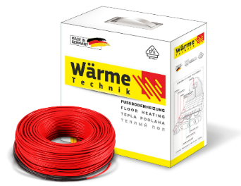
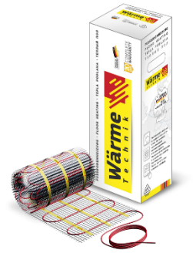
РОЗДРІБНИЙ ПРАЙС НА ЕЛЕКТРИЧНІ НАГРІВАЛЬНІ КАБЕЛІ

Секції та комплекти «Теплої підлоги» на основі двожильного нагрівального кабелю FLEX 15Вт призначениі для монтажу в прошарок плиткового клею/стяжку
марка | Довжина кабелю, м | Площа обігріву, м² | Опір, ОМ | Монтажна стрічка, м | секція, грн. з ПДВ | Артикул (код) | комплект, грн з ПДВ
Комплект Wärme Twin flex cable 75 W | 5 | 0,4-0,5 | 700.5 | 5.0 | 2,016.00 | 000021540 | 2,187.00
Комплект Wärme Twin flex cable 150 W | 10 | 0,8-1,0 | 351.0 | 5.0 | 3,054.00 | 000021041 | 3,216.00
Комплект Wärme Twin flex cable 225 W | 15 | 1,2-1,5 | 234.0 | 5.0 | 3,648.00 | 000021045 | 3,819.00
Комплект Wärme Twin flex cable 300 W | 20 | 1,6-2,0 | 176.0 | 5.0 | 4,131.00 | 000021046 | 4,296.00
Комплект Wärme Twin flex cable 375 W | 25 | 2,0-2,5 | 140.0 | 5.0 | 4,584.00 | 000021047 | 4,878.00
Комплект Wärme Twin flex cable 450 W | 30 | 2,4-3,0 | 116.5 | 10.0 | 5,232.00 | 000021048 | 5,532.00
Комплект Wärme Twin flex cable 525 W | 35 | 2,8-3,5 | 102.7 | 10.0 | 5,835.00 | 000021049 | 6,132.00
Комплект Wärme Twin flex cable 600 W | 40 | 3,2-4,0 | 85.9 | 10.0 | 6,309.00 | 000021050 | 6,603.00
Комплект Wärme Twin flex cable 750 W | 50 | 4,0-5,0 | 72.7 | 10.0 | 7,416.00 | 000021051 | 7,842.00
Комплект Wärme Twin flex cable 900 W | 60 | 4,8-6,0 | 58.3 | 15.0 | 8,742.00 | 000021052 | 9,177.00
Комплект Wärme Twin flex cable 1050 W | 70 | 5,6-7,0 | 50.1 | 15.0 | 10,086.00 | 000021053 | 10,644.00
Комплект Wärme Twin flex cable 1200 W | 80 | 6,4-8,0 | 44.9 | 15.0 | 12,555.00 | 000021056 | 13,248.00
Комплект Wärme Twin flex cable 1500 W | 100 | 8,0-10,0 | 35.4 | 20.0 | 14,091.00 | 000021057 | 14,775.00
Комплект Wärme Twin flex cable 1800 W | 120 | 9,6-12,0 | 28.6 | 25.0 | 15,552.00 | 000021541 | 16,245.00
Комплект Wärme Twin flex cable 2100 W | 140 | 11,2-14,0 | 24.6 | 30.0 | 17,745.00 | 000021542 | 18,438.00
Комплект Wärme Twin flex cable 2625 W | 175 | 14,0-17,5 | 20.3 | 35.0 | 20,760.00 | 000021543 | 21,447.00
Комплект Wärme Twin flex cable 3300 W | 220 | 17,6-22,0 | 15.8 | 45.0 | 23,631.00 | 000021545 | 24,327.00

Нагрівальні мати та комплекти на основі двожильного кабелю 150Вт/м², призначениі для монтажу в прошарок плиткового клею («Тепла підлога»)
марка | Площа обігріву, м² | Ширина х довжина, м | Опір, ОМ | секція, грн. з ПДВ | Артикул (код) | комплект, грн з ПДВ
Комплект Wärme Twin mat 75 W | 0.5 | 0,5х1 | 710.7 | 3,177.00 | 000021537 | 3,213.00
Комплект Wärme Twin mat 150 W | 1.0 | 0,5х1,95 | 353.3 | 4,665.00 | 000021059 | 4,704.00
Комплект Wärme Twin mat 225 W | 1.5 | 0,5х2,9 | 236.0 | 5,190.00 | 000021060 | 5,232.00
Комплект Wärme Twin mat 300 W | 2.0 | 0,5х3,85 | 171.0 | 5,730.00 | 000021061 | 5,778.00
Комплект Wärme Twin mat 375W | 2.5 | 0,5х4,8 | 142.7 | 7,218.00 | 000021536 | 7,251.00
Комплект Wärme Twin mat 450 W | 3.0 | 0,5х5,8 | 117.4 | 7,866.00 | 000021062 | 7,905.00
Комплект Wärme Twin mat 525 W | 3.5 | 0,5х6,8 | 101.6 | 8,988.00 | 000021063 | 9,036.00
Комплект Wärme Twin mat 600 W | 4.0 | 0,5х7,7 | 88.9 | 9,999.00 | 000021064 | 10,041.00
Комплект Wärme Twin mat 750 W | 5.0 | 0,5х9,8 | 72.2 | 11,304.00 | 000021065 | 11,346.00
Комплект Wärme Twin mat 900 W | 6.0 | 0,5х11,75 | 58.0 | 13,326.00 | 000021066 | 13,359.00
Комплект Wärme Twin mat 1050 W | 7.0 | 0,5х13,7 | 50.4 | 15,339.00 | 000021067 | 15,381.00
Комплект Wärme Twin mat 1200 W | 8.0 | 0,5х15,7 | 43.0 | 17,346.00 | 000021068 | 17,385.00
Комплект Wärme Twin mat 1500 W | 10.0 | 0,5х19,65 | 35.6 | 20,271.00 | 000021069 | 20,310.00
Комплект Wärme Twin mat 1800 W | 12.0 | 0,5х23,3 | 29.6 | 23,235.00 | 000021538 | 23,280.00
Комплект Wärme Twin mat 2250 W | 15.0 | 0,5х29,4 | 23.6 | 24,564.00 | 000021539 | 24,606.00

Profitherm
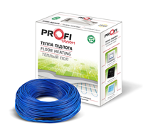
РОЗДРІБНИЙ ПРАЙС НА ЕЛЕКТРИЧНІ НАГРІВАЛЬНІ КАБЕЛІ
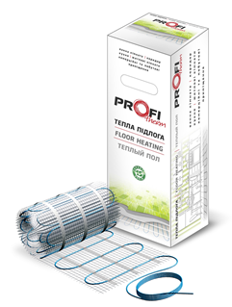

Секції та комплекти «Теплої підлоги» на основі двожильного нагрівального кабелю PROFI THERM-2 19 (використовуються в системах «Тепла підлога») для монтажу в стяжку
Марка | Потужність, Вт | Довжина кабелю, м | Опір, ОМ | Площа обігріву, м² | Монтажна стрічка, м | секція, грн. з ПДВ | Артикул (код) | комплект, грн з ПДВ
PROFI THERM 2 19/140 нагрівальна секція | 140 | 7.5 | 345.7 | 0,7-0,9 | 5.0 | 2,880.00 | 000013351 | 3,039.00
PROFI THERM 2 19/210 нагрівальна секція | 210 | 11.5 | 230.5 | 1,1-1,4 | 5.0 | 3,513.00 | 000013352 | 3,684.00
PROFI THERM 2 19/270 нагрівальна секція | 270 | 14.5 | 179.3 | 1,5-1,8 | 5.0 | 3,855.00 | 000013353 | 4,026.00
PROFI THERM 2 19/355 нагрівальна секція | 355 | 18.5 | 136.4 | 1,9-2,3 | 5.0 | 4,458.00 | 000013354 | 4,626.00
PROFI THERM 2 19/445 нагрівальна секція | 445 | 23 | 108.8 | 2,3-2,9 | 5.0 | 5,184.00 | 000013356 | 5,337.00
PROFI THERM 2 19/530 нагрівальна секція | 530 | 28.0 | 91.3 | 2,8-3,5 | 10.0 | 5,586.00 | 000013357 | 5,874.00
PROFI THERM 2 19/630 нагрівальна секція | 630 | 33.0 | 76.8 | 3,3-4,1 | 10.0 | 5,970.00 | 000013358 | 6,261.00
PROFI THERM 2 19/725 нагрівальна секція | 725 | 38.0 | 66.8 | 3,8-4,7 | 10.0 | 6,669.00 | 000013359 | 6,966.00
PROFI THERM 2 19/900 нагрівальна секція | 900 | 47.0 | 53.8 | 4,7-5,9 | 15.0 | 7,887.00 | 000013360 | 8,301.00
PROFI THERM 2 19/1070 нагрівальна секція | 1070 | 57.0 | 45.2 | 5,7-7,1 | 15.0 | 9,207.00 | 000013350 | 9,624.00
PROFI THERM 2 19/1240 нагрівальна секція | 1240 | 65.0 | 39.1 | 6,5-8,1 | 20.0 | 10,623.00 | 000013361 | 11,169.00
PROFI THERM 2 19/1450 нагрівальна секція | 1450 | 76.0 | 33.4 | 7,6-9,5 | 20.0 | 11,256.00 | 000013362 | 11,790.00
PROFI THERM 2 19/1790 нагрівальна секція | 1790 | 94.0 | 27.1 | 9,4-11,7 | 25.0 | 12,702.00 | 000013363 | 13,365.00
PROFI THERM 2 19/2100 нагрівальна секція | 2100 | 114.0 | 23.0 | 11,4-14,2 | 30.0 | 15,090.00 | 000015401 | 15,882.00
PROFI THERM 2 19/2600 нагрівальна секція | 2600 | 133.0 | 18.6 | 13,3-16,6 | 35.0 | 18,423.00 | 000015402 | 19,347.00
PROFI THERM 2 19/3300 нагрівальна секція | 3300 | 175.0 | 14.7 | 17,5-22,0 | 40.0 | 23,610.00 | 000015403 | 24,669.00

Нагрівальні мати на основі двожильного кабелю PROFI THERM, 150 Вт/м (використовуються в системах «Тепла підлога», для монтажу в прошарок плиткового клею/стяжку)
Марка | Потужність, Вт | Ширина/довжина кабелю, м | Опір, ОМ | Площа обігріву, м² |  | секція, грн. з ПДВ | Артикул (код) | комплект, грн з ПДВ
PROFI THERM 150/0.5 нагрівальній мат | 75 | 0,5х1 | 645.4 | 0.5 |  | 3,576.00 | 000015395 | 3,615.00
PROFI THERM 150/1.0 нагрівальній мат | 150 | 0,5x2,0 | 330.6 | 1.0 |  | 4,779.00 | 000013753 | 4,815.00
PROFI THERM 150/1.5 нагрівальній мат | 225 | 0,5x3,0 | 220.4 | 1.5 |  | 5,529.00 | 000013766 | 5,568.00
PROFI THERM 150/2.0 нагрівальній мат | 300 | 0,5x4,0 | 165.3 | 2.0 |  | 6,396.00 | 000013767 | 6,432.00
PROFI THERM 150/2.5 нагрівальній мат | 375 | 0,5x5,0 | 132.3 | 2.5 |  | 7,317.00 | 000013768 | 7,356.00
PROFI THERM 150/3.0 нагрівальній мат | 450 | 0,5x6,0 | 110.2 | 3.0 |  | 8,922.00 | 000013769 | 8,955.00
PROFI THERM 150/3.5 нагрівальній мат | 525 | 0,5x7,0 | 94.5 | 3.5 |  | 9,675.00 | 000013770 | 9,711.00
PROFI THERM 150/4.0 нагрівальній мат | 600 | 0,5x8,0 | 82.7 | 4.0 |  | 11,568.00 | 000013771 | 11,601.00
PROFI THERM 150/5.0 нагрівальній мат | 750 | 0,5x10,0 | 66.1 | 5.0 |  | 12,354.00 | 000013772 | 12,396.00
PROFI THERM 150/6.0 нагрівальній мат | 900 | 0,5x12,0 | 55.1 | 6.0 |  | 14,271.00 | 000013773 | 14,310.00
PROFI THERM 150/7.0 нагрівальній мат | 1050 | 0,5x14,0 | 47.2 | 7.0 |  | 15,972.00 | 000013774 | 16,008.00
PROFI THERM 150/8.0 нагрівальній мат | 1200 | 0,5x16,0 | 41.3 | 8.0 |  | 17,907.00 | 000013775 | 17,946.00
PROFI THERM 150/9.0 нагрівальній мат | 1350 | 0,5x18,0 | 35.8 | 9.0 |  | 19,350.00 | 000015396 | 19,383.00
PROFI THERM 150/10.0 нагрівальній мат | 1500 | 0,5x20,0 | 33.1 | 10.0 |  | 20,775.00 | 000013776 | 20,808.00
PROFI THERM 150/12.0 нагрівальній мат | 1800 | 0,5x24,0 | 26.9 | 12.0 |  | 23,262.00 | 000015397 | 23,301.00

Profitherm Eko
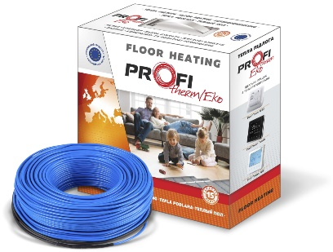
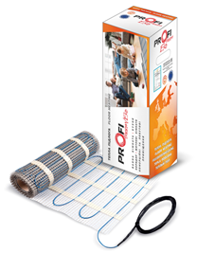
РОЗДРІБНИЙ ПРАЙС НА ЕЛЕКТРИЧНІ НАГРІВАЛЬНІ КАБЕЛІ


Двожильний нагрівальний кабель PROFI THERM (Eko) -2 16,5 (використовуються в системах «Тепла підлога») для монтажу в стяжку
Марка | Потужність, Вт | Довжина кабелю, м | Опір, ОМ | Площа обігріву, м² | Монтажна стрічка, м | секція, грн. з ПДВ | Артикул (код) | комплект грн з ПДВ
PROFI THERM Eko -2 16,5 95 | 95 | 5.8 | 511.3 | 0,6 - 0,7 | 5.0 | 2,025.00 | 000014322 | 2,187.00
PROFI THERM Eko -2 16,5 145 | 145 | 8.0 | 335.8 | 0,8 - 1,0 | 5.0 | 2,439.00 | 000014323 | 2,589.00
PROFI THERM Eko -2 16,5 200 | 200 | 12.0 | 240.7 | 1,2 - 1,5 | 5.0 | 2,661.00 | 000014324 | 2,823.00
PROFI THERM Eko -2 16,5 270 | 270 | 16.0 | 179.2 | 1,6 - 2,0 | 5.0 | 3,000.00 | 000014325 | 3,159.00
PROFI THERM Eko -2 16,5 340 | 340 | 20.0 | 142.8 | 2,0 - 2,5 | 5.0 | 3,552.00 | 000014326 | 3,828.00
PROFI THERM Eko -2 16,5 400 | 400 | 24.0 | 122.4 | 2,4 - 3,0 | 10.0 | 3,648.00 | 000014327 | 3,930.00
PROFI THERM Eko -2 16,5 460 | 460 | 28.0 | 105.2 | 2,8 - 3,5 | 10.0 | 3,882.00 | 000014328 | 4,158.00
PROFI THERM Eko -2 16,5 530 | 530 | 32.0 | 91.4 | 3,2 - 4,0 | 10.0 | 4,230.00 | 000014329 | 4,509.00
PROFI THERM Eko -2 16,5 600 | 600 | 36.0 | 80.3 | 3,6 - 4,5 | 10.0 | 4,749.00 | 000014330 | 5,025.00
PROFI THERM Eko -2 16,5 665 | 665 | 40.0 | 72.7 | 4,0 - 5,0 | 10.0 | 5,226.00 | 000014331 | 5,505.00
PROFI THERM Eko -2 16,5 800 | 800 | 48.0 | 60.6 | 4,8 - 6,0 | 15.0 | 5,853.00 | 000014332 | 6,246.00
PROFI THERM Eko -2 16,5 920 | 920 | 57.0 | 52.8 | 5,7 - 7,1 | 15.0 | 6,483.00 | 000014333 | 6,879.00
PROFI THERM Eko -2 16,5 1115 | 1115 | 68.0 | 43.4 | 6,8 - 8,5 | 20.0 | 7,317.00 | 000014334 | 7,830.00
PROFI THERM Eko -2 16,5 1375 | 1375 | 83.0 | 35.2 | 8,3 - 10,4 | 25.0 | 8,913.00 | 000014335 | 9,546.00
PROFI THERM Eko -2 16,5 1610 | 1610 | 97.0 | 30.1 | 9,7 - 12,1 | 25.0 | 9,840.00 | 000014336 | 10,479.00
PROFI THERM Eko -2 16,5 2025 | 2025 | 122.0 | 23.9 | 12,2 - 15,3 | 30.0 | 11,568.00 | 000014337 | 12,204.00
PROFI THERM Eko -2 16,5 2420 | 2420 | 147.0 | 20.0 | 14,7 - 18,4 | 30.0 | 14,463.00 | 000014338 | 15,222.00
PROFI THERM Eko -2 16,5 2670 | 2670 | 162.0 | 18.1 | 16,2 - 20,3 | 30.0 | 14,850.00 | 000014339 | 15,606.00

Двожильний нагрівальний мат PROFI THERM Eko mat (використовуються в системах «Тепла підлога») для монтажу в прошарок плиткового клею/стяжку)
Найменування | Потужність, Вт | Площа обігріву, м² | Опір, Ом | секція, грн. з ПДВ | Артикул (код) | комплект грн з ПДВ
PROFI THERM Eko mat 80 Вт 0,5 м2 | 80 | 0.5 | 622.4 | 2,292.00 | 000014394 | 2,328.00
PROFI THERM Eko mat 120 Вт 0,75 м2 | 120 | 0.75 | 425.7 | 2,469.00 | 000014395 | 2,505.00
PROFI THERM Eko mat 150 Вт 1,0 м2 | 150 | 1 | 320.4 | 2,640.00 | 000014396 | 2,679.00
PROFI THERM Eko mat 220 Вт 1,5 м2 | 220 | 1.5 | 224.0 | 3,606.00 | 000014397 | 3,645.00
PROFI THERM Eko mat 300 Вт 2,0 м2 | 300 | 2 | 190.3 | 4,209.00 | 000014398 | 4,245.00
PROFI THERM Eko mat 385 Вт 2,5 м2 | 385 | 2.5 | 125.1 | 4,575.00 | 000014399 | 4,608.00
PROFI THERM Eko mat 425 Вт 3,0 м2 | 425 | 3 | 114.2 | 4,671.00 | 000014400 | 4,707.00
PROFI THERM Eko mat 565 Вт 3,5 м2 | 565 | 3.5 | 88.0 | 5,184.00 | 000014401 | 5,214.00
PROFI THERM Eko mat 600 Вт 4,0 м2 | 600 | 4 | 80.2 | 6,234.00 | 000014402 | 6,270.00
PROFI THERM Eko mat 650 Вт 4,5 м2 | 650 | 4.5 | 72.6 | 6,522.00 | 000014403 | 6,552.00
PROFI THERM Eko mat 770 Вт 5,0 м2 | 770 | 5 | 62.7 | 7,854.00 | 000014404 | 7,890.00
PROFI THERM Eko mat 935 Вт 6,0 м2 | 935 | 6 | 51.7 | 8,571.00 | 000014406 | 8,607.00
PROFI THERM Eko mat 1030 Вт 7,0 м2 | 1030 | 7 | 45.5 | 9,111.00 | 000014393 | 9,147.00
PROFI THERM Eko mat 1200 Вт 8,0 м2 | 1200 | 8 | 40.2 | 10,098.00 | 000014409 | 10,137.00
PROFI THERM Eko mat 1500 Вт 10,0 м2 | 1500 | 10 | 33.2 | 11,334.00 | 000014411 | 11,367.00
PROFI THERM Eko mat 1650 Вт 11,0 м2 | 1650 | 11 | 29.3 | 11,781.00 | 000014412 | 11,817.00
PROFI THERM Eko mat 2205 Вт 14,0 м2 | 2205 | 14 | 21.5 | 19,089.00 | 000014414 | 19,131.00

Тонкий двожильний нагрівальний кабель PROFI THERM Eko Flex (використовуються в системах «Тепла підлога») призначениі для монтажу в прошарок плиткового клею/стяжку
Найменування | Потужність, Вт | Площа обігріву, м² | Довжина кабелю, м | Опір, Ом | Монтажна стрічка, м | секція, грн. з ПДВ | Артикул (код) | комплект грн з ПДВ
PROFI THERM Еко Flex 80 Вт. | 80 | 0,4-06 | 7.1 | 625.9 | 5.0 | 1,311.00 | 000015933 | 1,476.00
PROFI THERM Еко Flex 120 Вт. | 120 | 0,6-0,8 | 9.8 | 409.6 | 5.0 | 1,581.00 | 000015934 | 1,746.00
PROFI THERM Eko Flex 150 Вт | 150 | 0,8-1,1 | 13.8 | 320.4 | 5.0 | 1,713.00 | 000015935 | 1,878.00
PROFI THERM Eko Flex 220 Вт | 220 | 1,2-1,6 | 20 | 224.0 | 5.0 | 2,205.00 | 000015936 | 2,370.00
PROFI THERM Eko Flex 300 Вт | 300 | 1,6-2,2 | 26.7 | 190.3 | 5.0 | 2,718.00 | 000015937 | 2,880.00
PROFI THERM Eko Flex 385 Вт | 385 | 2,0-2,7 | 33.3 | 125.1 | 5.0 | 3,225.00 | 000015938 | 3,429.00
PROFI THERM Eko Flex 425 Вт | 425 | 2,4-3,2 | 40 | 114.2 | 10.0 | 3,804.00 | 000015940 | 4,077.00
PROFI THERM Eko Flex 565 Вт | 565 | 2,8-3,8 | 47.3 | 88.0 | 10.0 | 4,413.00 | 000015941 | 4,698.00
PROFI THERM Eko Flex 600 Вт | 600 | 3,2-4,3 | 53.8 | 80.2 | 10.0 | 4,995.00 | 000015942 | 5,280.00
PROFI THERM Eko Flex 650 Вт | 650 | 3,6-4,8 | 60.5 | 72.6 | 10.0 | 5,472.00 | 000015943 | 5,751.00
PROFI THERM Eko Flex 770 Вт | 770 | 4,1-5,4 | 67.7 | 62.7 | 10.0 | 6,081.00 | 000015944 | 6,357.00
PROFI THERM Еко Flex 935 Вт | 935 | 4,9-6,5 | 81 | 51.7 | 15.0 | 7,182.00 | 000015946 | 7,581.00
PROFI THERM Eko Flex 1030 Вт | 1030 | 5,7-7,6 | 94.8 | 45.5 | 15.0 | 8,190.00 | 000015939 | 8,598.00
PROFI THERM Еко Flex 1200 Вт. | 1200 | 6,5-8,7 | 108.7 | 40.2 | 20.0 | 8,718.00 | 000015949 | 9,237.00
PROFI THERM Еко Flex 1500 Вт. | 1500 | 8,2-10,9 | 135.9 | 33.2 | 25.0 | 10,746.00 | 000015951 | 11,379.00
PROFI THERM Еко Flex 1650 Вт. | 1650 | 9,0-12,0 | 149.7 | 29.4 | 25.0 | 11,790.00 | 000015952 | 12,429.00
PROFI THERM Еко Flex 2205 Вт. | 2205 | 11,5-15,3 | 190.8 | 21.4 | 35.0 | 16,215.00 | 000015954 | 17,100.00

Термостати та датчики
 | РОЗДРІБНИЙ ПРАЙС НА ТЕРМОРЕГУЛЯТОРИ*

 | Терморегулятори Nexans, ціна, грн. з ПДВ
 | 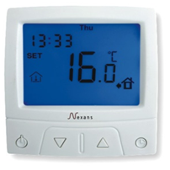 | Великий цифровий дисплей з підсвічуванням та двома датчиками Програмування:4 події на добу, 5 + 2 дні Навантаження макс.: 16 А / 3600 Вт Діапазон температур: +5…+40°С Розмір: 84х84х40 мм Ступінь захисту: IP21 Функція проти замерзання Тип монтажа — занурений Гарантія: 2 роки | Терморегулятор MILLITEMP CDFR-003 містить датчик температури повітря (вбудований) і поставляється з зовнішнім датчиком (монтуется в підлогу) | 000001809 | 4,005.00
 | 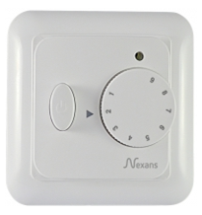 | Терморегулятор механічний Nexans N-COMFORT TR з двома датчиками навантаженняа макс.: 16 А / 3600 Вт діапазон температур: +10…+50°С розміри: 81,5×81,5×30,4 мм Ступінь захисту: IP21 Гарантія: 2 роки | Терморегулятор N-Comfort TR містить датчик температури повітря (вбудований) і поставляється з зовнішнім датчиком (монтуется в підлогу) | 000017904 | 2,118.00
 | 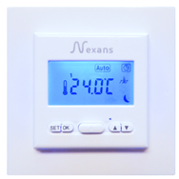 | Терморегулятор програмований Nexans N-COMFORT TD з двома датчиками навантаженняа макс.: 16 А / 3600 Вт діапазон температур: +10…+50°С розміри: 81,5×81,5×30,4 мм Ступінь захисту: IP21 Гарантія: 2 роки | Терморегулятор N-Comfort TD містить датчик температури повітря (вбудований) і поставляється з зовнішнім датчиком (монтуется в підлогу) | 000020950 | 3,216.00
 |  | Датчик CDFR-003 - датчик температури підлоги на проводі довжиною 2,5 м. Використовується для підтримки комфортної температури підлоги. Тип монтажу:в Гофротрубі в підлозі. Довжина кабелю:3 м. Ступінь захисту:IP67. Опір: 10 кОм при +25°С Гарантія:2 роки | Датчик CDFR-003 датчик температури підлоги | 000002025 | 294.00

 | Терморегулятори Wärme Technik , ціна, грн. з ПДВ
 | 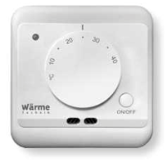 | Електронно-механічній терморегулятор |  | Артикул (код) | Ціна, грн. з ПДВ
 |  | максимальне навантаження 3600 Вт Діапазон налаштування температури +5°С…+40°С Розмір 86 / 86 / 41 мм гарантія 3 роки | Wärme Technik М містить датчик температури повітря (вбудований) і поставляється з зовнішнім датчиком (монтуется в підлогу) | 000022224 | 1,260.00
 | 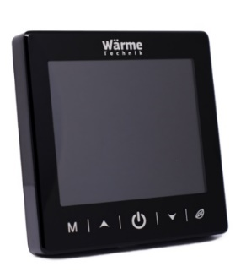 | Електронний програмований терморегулятор з сенсорным экраном і технологією WiFi управління для IOS і Android Макс. струм 16А Діапазон налаштування температури +5°С…+90°С Розмір 86 / 86 / 44,4 (дисплейний блок 11,8мм, монтажний блок 32,6 мм) гарантія 3 роки | Wärme Technik Space Black з 2-ма датчиками: підлоги і повітря | 000098741 | 4,515.00
 | 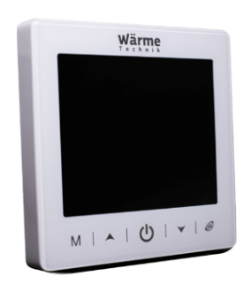 | Електронний програмований терморегулятор з сенсорным экраном і технологією WiFi управління для IOS і Android Макс. струм 16А Діапазон налаштування температури +5°С…+90°С Розмір 86 / 86 / 44,4 (дисплейний блок 11,8мм, монтажний блок 32,6 мм) гарантія 3 роки | Wärme Technik Star White з 2-ма датчиками: підлоги і повітря | 000098740 | 4,515.00

 | Терморегулятори Profitherm , ціна, грн. з ПДВ
 | 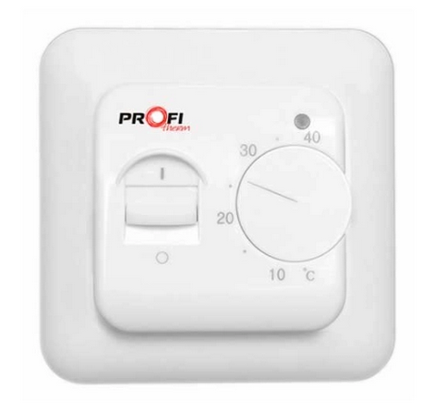 | Електронно-механічній терморегулятор |  | Артикул (код) | Ціна, грн. з ПДВ
 |  | максимальне навантаження 3500 Вт гарантія 2 роки | Profitherm-MEX з датчиком температури підлоги в комплекті | 000014604 | 948.00
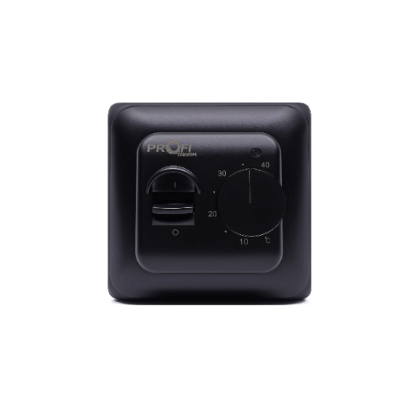 |  | максимальне навантаження 3500 Вт гарантія 2 роки | Profitherm-MEX Black з датчиком температури підлоги в комплекті | 000022807 | 948.00
 | 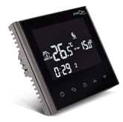 | Електронний програмований терморегулятор з сенсорным экраном і технологією WiFi управління для IOS і Android Макс. струм 16А межі регулювання 0 +45 гарантія 2 роки | Profitherm Wi-Fi Onyx Black з 2-ма датчиками: підлоги і повітря | 000019878 | 4,725.00
 | 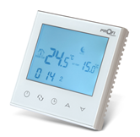 | Електронний програмований терморегулятор з сенсорным экраном і технологією WiFi управління для IOS і Android Макс. струм 16А межі регулювання 0 +45 гарантія 2 роки | Profitherm Wi-Fi Peаrl White з 2-ма датчиками: підлоги і повітря | 000019879 | 4,725.00
 |  | Датчик температури підлоги (опір 10 кОм при 25 ˚С ) |  | 000014878 | 246.00

 | Терморегулятори Oj Electronics, грн. з ПДВ
 | Терморегулятори на DIN-шину
 |  | ETV- терморегулятор для монтажу на DIN-рейку. Рекомендується для управління системами електричного підігріву підлоги та електричного опалення приміщень.Діапазон температур:+ 0 ... + 40 ° С. Розміри:86х36х58 мм (ДхШхВ). Навантаження:16А / 3500Вт. Ступінь захисту:IP20. Гарантія: 5 років | Терморегулятор ETV-1991 датчик підлоги (у комплекті) | 000003210 | 5,985.00
 |  | ETN4-1999- терморегулятор «все в одному» для монтажу на DIN-рейку з тонким датчиком температури підлоги ETF-144 / 99T (в комплекті). Діапазон температур:-19.5 …+70°C. Розміри:86х52.5х58 мм (ДхШхВ). Навантаження:16А / 3500Вт. Ступінь захисту:IP20. Гарантія: 5 років | Терморегулятор ETN4-1999 датчик підлоги (у комплекті) | 000009257 | 9,009.00
 | Терморегулятори для систем антиобледеніння та сніготанення
 |  | ETR - використовується для керування кабельними системами обігріву в водостоках на невеликих об'єктах, наприклад котеджах.Діапазон температур:-15 …+10°C. Тип монтажу:на DIN-рейку. Розміри:86х52.5х58 мм (ДхШхВ). Навантаження:16А / 3500Вт. Ступінь захисту:IP20. Гарантія: 5 років | Терморегулятор ETR/F-1447A для системами обігріву в водостоках має зовнішній датчик температури повітря (у комплекті) | 000000662 | 10,395.00
 |  | ETR2 - використовується для розтоплення снігу і льоду в системах антиобледеніння та сніготанення на невеликих об'єктах. Реєструє температуру і вологість. Діапазон температур:0 …+10°C. Тип монтажу:на DIN-рейку. Розміри:86х52х59 мм (ДхШхВ). Навантаження:16А / 3600Вт. Напруга:220 В 50 Гц. Ступінь захисту:IP20. Гарантія: 5 років | Терморегулятор ETR2-1550 для систем антиобледеніння та сніготанення на невеликих об'єктах з можливістю підключення 2-х датчиків | 000001385 | 15,120.00
 | 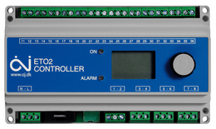 | ETO2 - використовується для розтоплення снігу і льоду в системах антиобледеніння та сніготанення на невеликих об'єктах. Реєструє температуру і вологість.Діапазон температур:-20 …+10°C. Тип монтажу:на DIN-рейку або стіну. Розміри (ДхШхВ):без кришки 90х156х45 ммс кришкой 170х162х45 мм. Навантаження:3 х 16А / 3600Вт. 2-і зони управління:2 х 16А/3600Вт. Ступінь захисту:IP20. Гарантія: 5 років | Терморегулятор ETO2-4550 для систем антиобледеніння та сніготанення на об'єктах з можливістю управлення 2-ма зонами | 000003208 | 25,515.00
 | Терморегулятори для захисту труб
 |  | ETI - терморегулятор для регулювання температури в промислових системах, наприклад, в системах підтримки температур трубопроводів та ємностей. Також може використовуватися у всіх інших системах, де необхідно підтримування температури в діапазоні -10 ... + 50 ° С Додатково необхідно придбати датчик.У системах підтримки температури трубопроводів та ємностей використовується терморгулятор ETI-1551 з датчиком ETF-622. Гарантія: 5 років | Терморегулятор ETI-1551 для регулирования температуры в промислових системах | 000004148 | 4,788.00
 | Комплектуючи: датчики
 | 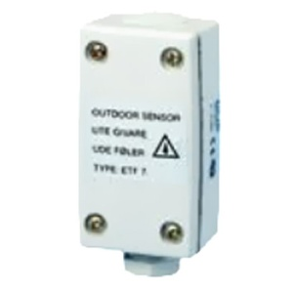 | ETF-744/99 - зовнішній датчик температури повітря. Реєструє температуру. Тип монтажу:настінний під навісом даху. Розміри (ДхШхВ):65х50х35 мм. Діапазон температур:-50 ... +70°С. Ступінь захисту:IP54. Гарантія: 5 років | ETF-744/99 зовнішній датчик температури повітря | 000000696 | 4,410.00
 | 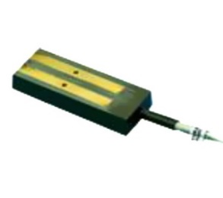 | ETOR-55 - датчик для водостоків з кабелем довжиною 10 м. Реєструє вологість.Тип монтажу:в жолобах і водостоках. Розміри (ДхШхВ):105х30х13 мм. Довжина кабелю:10 м. Діапазон температур:-50 ... +70°С. Ступінь захисту:IP68. Гарантія: 5 років | ETOR-55 датчик вологи для водостоків | 000000695 | 16,065.00
 | 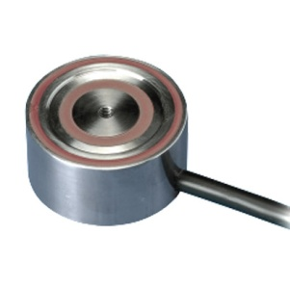 | ETOG-55 - датчик грунту з кабелем довжиною 10 м. Реєструє температуру і вологість.Призначений для установки на поверхні ґрунту за межами приміщення на відкритих майданчиках. Можливо встановити два датчика типу ETOG. Розміри:висота - 32 мм, діаметр — 60мм. Довжина кабелю:10 м. Діапазон температур:-50 ... +70°С. Ступінь захисту:IP68. Гарантія: 5 років | ETOG-55 датчик вологи та температури грунту | 000004078 | 20,475.00
 |  | ETF-622 - датчик температури для трубопроводів та ємностей. Розмір мідної частини:8х12 мм Діаметр отвору:3.5 мм. Діапазон температур:-40 ... +120°С Гарантія: 5 років | ETF-622 датчик температури для трубопроводів і ємностей | 000001048 | 2,463.00

Самрег
РОЗДРІБНИЙ ПРАЙС НА САМОРЕГУЛЮЮЧИЙ КАБЕЛЬ
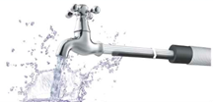
Саморегулюючий кабель, країна виробник Польща |  | Артикул (код) | Ціна роздрібна за 1 м, грн. з ПДВ
Саморегулюючий кабель Profi therm SelfTec®PRO 33 | 33Вт/м.п., Для захисту побутових тробопроводів від замерзання, для захисту дахів, водостоків і жолобів від намерзання льоду; (при 10°С та 16А автоматичному вимикачу). Гарантія 3 роки | MED000319 | 843.00

Саморегулюючий кабель, країна виробник Китай |  | Артикул (код) | Ціна роздрібна за 1 м, грн. з ПДВ
Саморегулюючий кабель Profi therm new 15MSR-PB slimflex | Для захисту побутових тробопроводів від замерзання, для захисту дахів, водостоків і жолобів від намерзання льоду; макс.довжина секції 57м (при 10°С та 16А автоматичному вимикачу); геометричні розміри: 8,3 мм х 5,4 мм | 000022721 | 252.00
Саморегулюючий кабель Profi therm new 30MSR-PB slimflex | Для захисту побутових тробопроводів від замерзання, для захисту дахів, водостоків і жолобів від намерзання льоду; макс.довжина секції 37м (при 10°С та 16А автоматичному вимикачу); геометричні розміри: 8,3 мм х 5,4 мм | 000024030 | 0.00

Муфта з*єднувальна |  | Артикул (код) | Ціна роздрібна за комплект, грн. з ПДВ
Комплект муфт на саморег.кабель (в т.ч. роботи) |  | 000005267 | 474.00
Комплект муфт на саморег.кабель |  | 000003835 | 288.00

ТОВАРИ НА ЗАМОВЛЕННЯ (ціну та строки постачання уточнюйте у менеджера)

Саморегулюючий кабель , країна виробник Норвегія |  | Артикул (код) | Ціна роздрібна за 1 м, грн. з ПДВ
Кабель для антикригових систем DEFROST PIPE 10 AO | Для захисту тробопроводів від замерзання, підтримки необхідної температури трубопроводів і ємностей, для захисту дахів, водостоків і жолобів від намерзання льоду | 000014978 | 930.00
Кабель для антикригових систем DEFROST PIPE 20 LS/T | Для захисту тробопроводів від замерзання, підтримки необхідної температури трубопроводів і ємностей, для захисту дахів, водостоків і жолобів від намерзання льоду | 000021888 | 1,155.00
Кабель для антикригових систем DEFROST PIPE 30 LS/T | Для захисту тробопроводів від замерзання, підтримки необхідної температури трубопроводів і ємностей, для захисту дахів, водостоків і жолобів від намерзання льоду | 000014980 | 1,272.00

Саморегулюючий кабель, країна виробник Польща |  | Артикул (код) | Ціна роздрібна за 1 м, грн. з ПДВ
Саморегулюючий кабель Profi therm PL10 | 10Вт/м.п., Для захисту побутових тробопроводів від замерзання, для захисту дахів, водостоків і жолобів від намерзання льоду; (при 10°С та 16А автоматичному вимикачу). Гарантія 3 роки | на замовлення, 100% передплата | 726.00
Саморегулюючий кабель Profi therm PL16 | 16Вт/м.п., Для захисту побутових тробопроводів від замерзання, для захисту дахів, водостоків і жолобів від намерзання льоду; (при 10°С та 16А автоматичному вимикачу). Гарантія 3 роки | строк виготовлення 7 рабочих днів (+строк доставки) | 744.00
Саморегулюючий кабель Profi therm PL20 | 20Вт/м.п., Для захисту побутових тробопроводів від замерзання, для захисту дахів, водостоків і жолобів від намерзання льоду; (при 10°С та 16А автоматичному вимикачу). Гарантія 3 роки | 1500м.п. (катушка 300м.п.) | 786.00

Акваблок
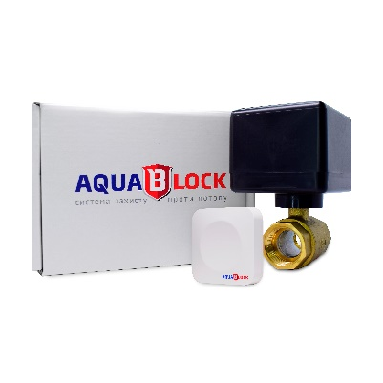
РОЗДРІБНИЙ ПРАЙС НА СИСТЕМУ ЗАХИСТУ ВІД ПОТОПА

Бездротова система проти потопу
Марка | Розмір, мм |  | Комплектація | Живлення | Артикул (код) | Ціна, грн. з ПДВ
Комплект Акваблок 1/2 | 15 | 80*70*110 | кран 1, датчик 1 | АА 3ш, А23 1шт | 000022542 | 8,580.00
Комплект Акваблок 3/4 | 20 | 80*70*116 | кран 1, датчик 1 | АА 3ш, А23 1шт | 000022545 | 8,880.00
Датчик Акваблок | 45*45*12,5 |  | 1шт | А23 1шт | 000022551 | 3,360.00
Комплект Акваблок DBL 1/2 | 15 | 80*70*110 | кран 1, датчик 2 | АА 3ш, А23 1шт | 000022688 | 10,740.00
Комплект Акваблок DBL 3/4 | 20 | 80*70*116 | кран 1, датчик 2 | АА 3ш, А23 1шт | 000022689 | 11,016.00

